상품제안서
키르히탁 3단 폰지 완전자동 우산 | 상품코드: S44609

 |  |  |  |  |  |  | 02-713-8555 | www.synergygift.co.kr
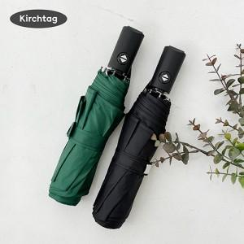

【상세/제작정보】 | -

【인쇄/포장옵션】 | 실크, 풀칼라, 원단실크1도 / 포장불가능

【공급단가】 | 수량 | 100~ | 300~ | 500~ | 1,000~ | 3,000~
*VAT별도 | 단가 | 7,280원 | 7,110원 | 6,880원 | 6,550원 | 6,440원

【상품 URL】 | https://www.synergygift.co.kr:443/src/goods_detail.php?gdno=44609

